Sheet1
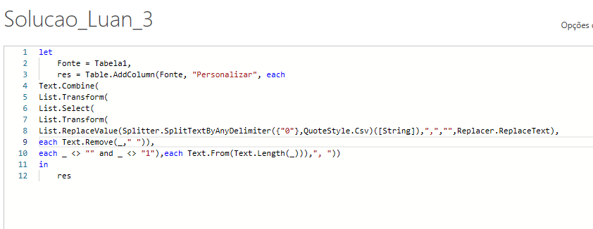
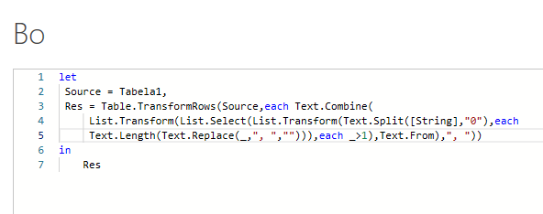
String | Answer Expected
1, 0, 1, 1 | 2
0, 1, 0, 1, 0, 0
1, 1, 1, 0, 0, 1, 1, 0, 0 | 3, 2
1, 1, 1, 1, 1, 1, 1, 1, 1 | 9
0, 1, 1, 0, 1, 1, 0, 1, 1, 1, 1 | 2, 2, 4
0, 0, 0, 0, 0, 0, 0
1, 1, 1, 1, 1, 0, 1, 1, 1, 1, 0, 0, 1 | 5, 4
0, 1, 1, 0, 1, 1, 0, 1, 1, 0, 1, 1, 0, 1, 1, 0, 1, 1 | 2, 2, 2, 2, 2, 2
Conte o número de 1s se forem consecutivos. Para 0, 1, 0, 1, 1, 1, 0, 1, 1, 0 - A resposta é 3, 2

